estatistica_lemna_sulf
Normalidade |  | Shapiro wilk | Homogeneidade
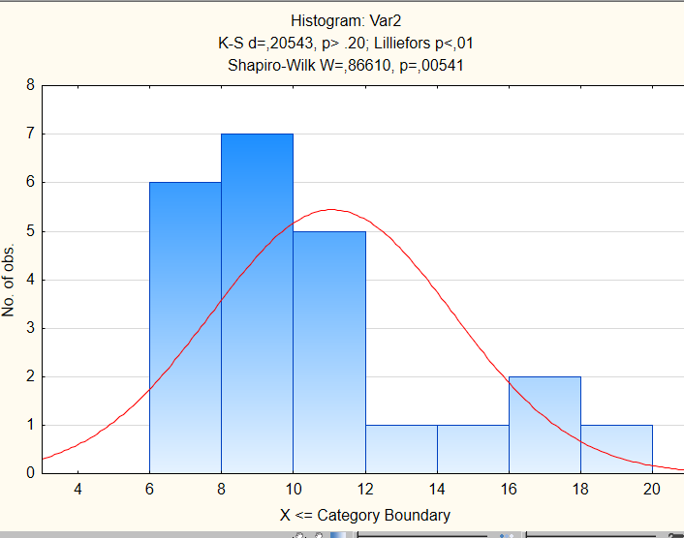

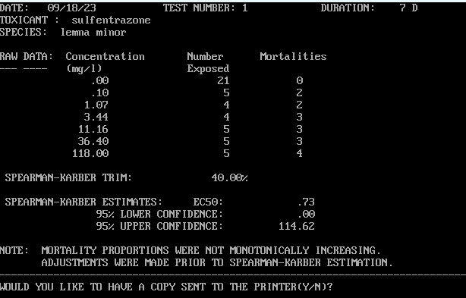

Dunnett test

0
1 | 0.000175 |  |  | 114.62 | 0.73 | 0
2 | 0.000175
3 | 0.000021
4 | 0.000020
5 | 0.000007
6 | 0.000007

estatistica_lemna_indaz
 |  |  | homogeneidade
normalidade |  | shapiro wilk

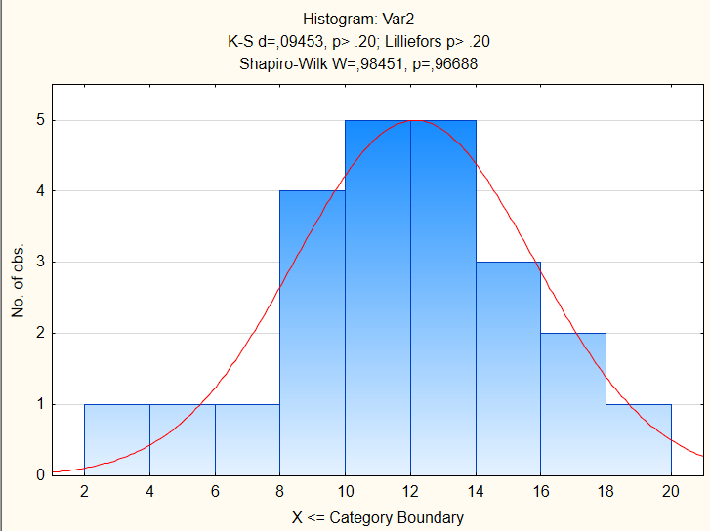

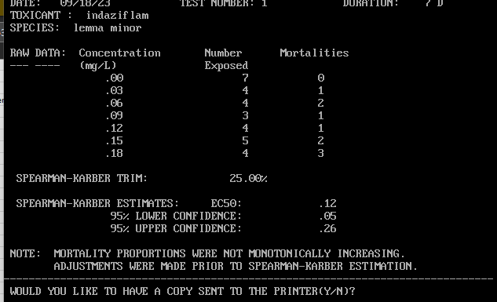

 |  |  |  | 0.26 | 0.12 | 0.05

dunnett test
0
1 | 0.293146
2 | 0.079800
3 | 0.002429
4 | 0.004023
5 | 0.002429
6 | 0.000011

estatistica_lemna_clomazone
clomazone |  | shapiro wilk | normalidade ok
 |  |  |  | Homogeneidade
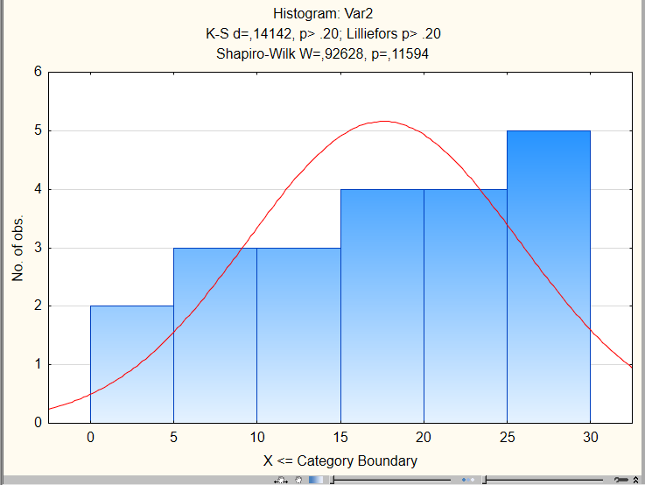
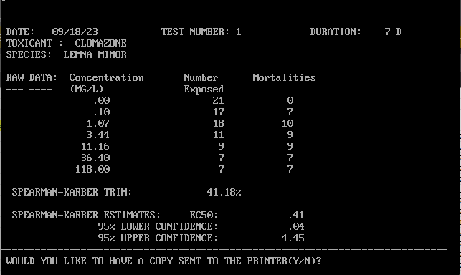

 | dunnett
 | 0 |  |  |  | 4.45 | 0.41 | 0.01
 | 1 | 0.969541
 | 2 | 0.652702
 | 3 | 0.392267
 | 4 | 0.001648
 | 5 | 0.002431
 | 6 | 0.000082

